상품제안서
아이리버 무선 스마트 가정용&차량용 핸디 청소기 | 상품코드: F24373

 |  |  |  |  |  |  | 02-412-0044 | www.easy1.co.kr
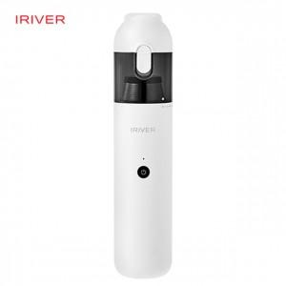

【상세/제작정보】

【인쇄/포장옵션】 | 레이저, 풀칼라 / 포장지포장

【공급단가】 | 수량 | 50~ | 100~ | 500~ | 1,000~ | 2,000~
*VAT별도 | 단가 | 61,450원 | 60,500원 | 59,090원 | 56,720원 | 54,360원

【상품 URL】 | https://dev.easy1.co.kr:443/src/goods_detail.php?gdno=24373

